FICHE INSCRIPTION CN ISS 25_50
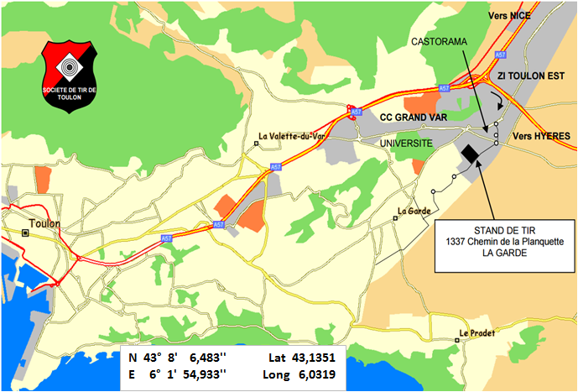
FICHE D'ENGAGEMENT
CIRCUIT NATIONAL ISSF 25 - 50 M
GRAND PRIX DE TOULON - LA GARDE
DU 22 AU 23 JUIN 2019

N° de licence |  |  |  |  |  | Catégorie d'âge réelle

N° de Club |  |  |  |  |  | Nom du Club

Nom |  |  |  |  |  | Prénom

Sexe |  |  |  |  |  | Date naissance

Adresse email

Adresse Postale

Code Postal |  |  |  |  |  | Ville

Tel Domicile |  |  |  |  |  | Tel Portable

Catégorie d'engagement autorisée (1) Entourer la Cat. | Disciplines | Séries Cocher les cases blanches (2) |  |  |  |  |  | Tarifs d'engagement par épreuve Paiement à l'inscription obligatoire
 |  | SAMEDI |  |  | DIMANCHE |  |  | Epreuve 25 m |  | 12 €
 |  | 10H00 | 14H00 | 16H00 | 10H00 | 14H00 | 16H00 | Epreuve 50 m |  | 15 €
D S JG JF | Carabine 60 bc |  |  |  |  |  |  | DATE LIMITE D'INSCRIPTION : 8 JUIN 2019
D S JG JF | Carabine 3x40
S JG | Pistolet 50 m |  |  |  |  |  |  | Adresse d'envoi de la fiche d'engagement
D JG JF | Pistolet 25 m |  |  |  |  |  |  |  | Société de Tir de Toulon 1337, chemin de la Planquette 83130 LA GARDE
S JG | Pistolet Vitesse
S JG | Pistolet Standard
S | Pist. Perc. Centrale

Calcul des points au 1/10e pour : - la carabine 60bc 50m toutes catégories
 |  |  |  |  |  |  |  | tirtoulon83@sfr.fr

(1) Catégories ouvertes pour ces compétitions - à reprendre
- S : 20 ans et plus (Seniors 1, Seniors 2, Seniors 3) |  |  |  |  |  |  |  | Date et signature du Tireur
- D : 20 ans et plus (Dames 1, Dames 2, Dames 3)
- JF (Jeunes Filles) : moins de 20 ans (Minimes, Cadets et Juniors)
- JG (Jeunes Garçons) : moins de 20 ans (Minimes, Cadets et Juniors)
(2) Cochez la ou les case(s) blanches correspondante(s)

